Startplan BMF BM Wels2015
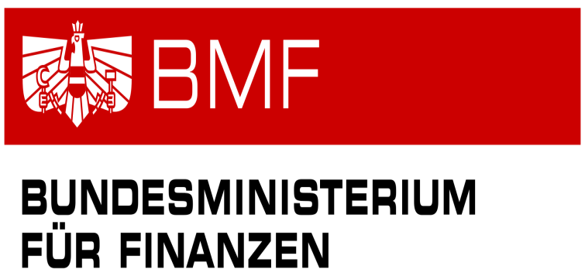
34. Kegel-Bundesfinanzmeisterschaft 2015

Startplan

Freitag, 12. Juni 2015
Zeit | Bahn 1 |  | Bahn 2 |  | Bahn 3 |  | Bahn 4 |  | Bahn 5 |  | Bahn 6
9:00:00 | WEINBERGER Manuela | 100 | EVERS Cordula | 101 |  |  | LECHNER Karl | 124 | LEHNER Christian | 136 | Dr. FEINDERT Horst | 131
 | Oberösterreich Damen | W | Oberösterreich Damen | W |  |  | Oberösterreich Herren 1 | M | Öberösterreich Herren 3 | M | Oberösterreich Herren 2 | M
10:00:00 | GACH Johann | 125 | GRABENBERGER Herbert | 137 | GSTÖTTNER Ulrike | 102 | ORTHABER Hermine | 106 | HASLAUER Franz | 166 | ALDRIAN Wolfgang | 160
 | Oberösterreich Herren 1 | M | Öberösterreich Herren 3 | M | Oberösterreich Damen | W | Steiermark Damen | W | Salzburg Herren | M | Steiermark Herren | M
11:00:00 | WEISSENBACHER Herbert | 167 | USSAR Reinhard | 161 | DONNERBAUER Günter | 130 | AITZETMÜLLER Klaus | 132 | HARRER Peter | 126
 | Salzburg Herren | M | Steiermark Herren | M | Oberösterreich Herren 2 | M | Oberösterreich Herren 2 | M | Oberösterreich Herren 1 | M
12:00:00 | SCHLÖGL Maria | 112 | LIPP Claudia | 107 | PIPLITZ Johannes | 172 | WUPPINGER Johann | 168 | FUX Helmut | 143
 | Wien Damen | W | Steiermark Damen | W | Tirol Herren | M | Salzburg Herren | M | Wien Herren | M
13:00:00 | SIEDLER Manfred | 148 | WEISKOPF Werner | 173 | PASCHINGER Josef | 138 | BAUER Alexander | 149 | ZOFFMANN Johann | 154 | WAGENHOFER Rudolf | 144
 | Niederösterreich Herren | M | Tirol Herren | M | Öberösterreich Herren 3 | M | Niederösterreich Herren | M | Burgenland Herren | M | Wien Herren | M
14:00:00 | REICHL Manfred | 162 | SEIDL Johann | 155 | DEUTSCH Brigitte | 108 | EDELMAYR Sabine | 103 | SIMULAK Silvia | 115 | BAUER Theresia | 113
 | Steiermark Herren | M | Burgenland Herren | M | Steiermark Damen | W | Oberösterreich Damen | W | Wien Damen | W | Wien Damen | W
15:00:00 | BITZINGER Alois | 145 | HLAVATY Michael | 150 | AIGNER Johanna | 118 | BINDER Martina | 114 | BENDL Sabine | 109 | KELZ Peter | 169
 | Wien Herren | M | Niederösterreich Herren | M | Salzburg Damen | W | Wien Damen | W | Steiermark Damen | W | Salzburg Herren | M
16:00:00 | KOPP Dietmar | 174 | ANDERT Hans | 133 | DIRNBERGER Gottfried | 146 | LARNDORFER Peter | 139 | IVANSICH Rudolf | 156 | WILFLING Ursula | 110
 | Tirol Herren | M | Oberösterreich Herren 2 | M | Wien Herren | M | Öberösterreich Herren 3 | M | Burgenland Herren | M | Steiermark Damen | W
17:00:00 | MEIER Walter | 151 | WESELY Jürgen | 170 | TÜTTÖ Stefan | 127 | STUCHLY Alfred | 163 | HECHENBERGER Michael | 175 | PELZLBAUER Peter | 157
 | Niederösterreich Herren | M | Salzburg Herren | M | Oberösterreich Herren 1 | M | Steiermark Herren | M | Tirol Herren | M | Burgenland Herren | M
18:00:00

19:00:00

20:00:00

